상품제안서
써모스 뉴 데일리 원터치텀블러 600ml | 상품코드: S40834

 |  |  |  |  |  |  | 02-713-8555 | www.synergygift.co.kr
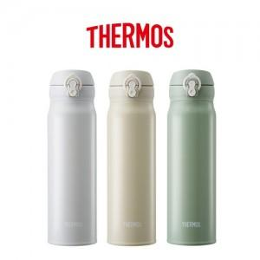

【상세/제작정보】 | <p><font face="돋움, dotum"><span style="font-size: 18.6667px;">※ 100개 미만 포장지포장 진행시 60,000원(VAT별도) 비용 발생 됩니다.</span></font></p><p><font face="돋움, dotum"><span style="font-size: 18.6667px;">※ 기본수량 미만 발주 진행시 별도 문의 바랍니다.</span></font>​</p>

【인쇄/포장옵션】 | 실크, 레이저 / 포장지포장

【공급단가】 | 수량 | 30~ | 100~ | 200~ | 300~ | 500~
*VAT별도 | 페일그레이 | 29,600원 | 27,900원 | 27,400원 | 26,900원 | 26,400원
 | 옐로 | 29,600원 | 27,900원 | 27,400원 | 26,900원 | 26,400원
 | 그린 | 29,600원 | 27,900원 | 27,400원 | 26,900원 | 26,400원

【상품 URL】 | https://www.synergygift.co.kr:443/src/goods_detail.php?gdno=40834

